Dashboard
•Filtro por líder
•Filtro por gerente
•Filtro por etapa
Dashboard - Resultados Metodología - División Canales

Jira desarrollo | 100.00%
Incumplimiento jira | 0.00%
98.78%
98.44%
100.00%

Calificación general de los proyectos
Calificación general de los líderes de desarrollo
Cumplimiento del Jira de Desarrollo

Calificación del Jira
de desarrollo
Ranking de los proyectos por la calificación del proyecto y líder según la etapa
Calificación de los departamentos involucrados en el proyecto
Calificación de los proyectos según su etapa
 | Total
Cambio Protocolo de Comunicación RSA-SecureID | 100.00%
Herramienta de Manejo de Finanzas Personale (Planificado personal de finanzas (PFM)) | 100.00%
Mejoras Subsistemas IFC - Cambio de Modalidad a Ejecución Asincrónica
Migración AIX a Linux Internet Banking (Infosys) Popular Bank Panamá | 100.00%
Migración RSA AA a Cloud (Outseer) | 100.00%
R1 2024 - IB Empresarial | 100.00%
R1 2024 - Tpago | 100.00%
Upgrade IBM API Connect / Configuración de Portal / Sandbox
Correcciones Panama | 100.00%
(blank)
■ Infraestructura
■ Integración y datos
■ Gestor
 | Total
Cambio Protocolo de Comunicación RSA-SecureID | 100.00%
Herramienta de Manejo de Finanzas Personale (Planificado personal de finanzas (PFM)) | 96.15%
Mejoras Subsistemas IFC - Cambio de Modalidad a Ejecución Asincrónica | 100.00%
Migración AIX a Linux Internet Banking (Infosys) Popular Bank Panamá | 100.00%
Migración RSA AA a Cloud (Outseer) | 100.00%
R1 2024 - IB Empresarial | 92.86%
R1 2024 - Tpago | 100.00%
Upgrade IBM API Connect / Configuración de Portal / Sandbox | 100.00%
Correcciones Panama | 100.00%
(blank)
■ Líder testing
■ Arq. Funcional
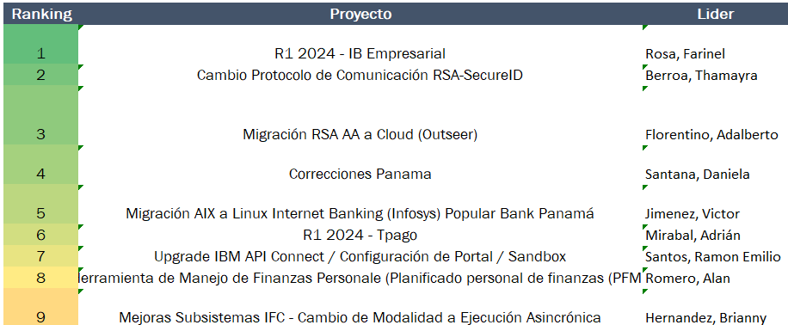
 | Gestor | Arquitectura Funcional | Arquitectura Integración y Datos | Líder testing | Infraestructura
Calificación | 100.00% | 100.00% | 100.00% | 97.92% | 100.00%

Desviación calificaciones del líder y proyecto
 | Lider no oficial | Lider oficial | Proyecto no oficial | Proyecto oficial
Cambio Protocolo de Comunicación RSA-SecureID | 100.00% | 100.00% | 100.00% | 100.00%
Correcciones Panama | 100.00% | 100.00% | 100.00% | 100.00%
Herramienta de Manejo de Finanzas Personale (Planificado personal de finanzas (PFM)) | 100.00% | 87.50% | 100.00% | 96.15%
Mejoras Subsistemas IFC - Cambio de Modalidad a Ejecución Asincrónica |  |  | 100.00% | 100.00%
Migración AIX a Linux Internet Banking (Infosys) Popular Bank Panamá | 100.00% | 100.00% | 100.00% | 100.00%
Migración RSA AA a Cloud (Outseer) | 100.00% | 100.00% | 100.00% | 100.00%
R1 2024 - IB Empresarial | 100.00% | 100.00% | 100.00% | 92.86%
R1 2024 - Tpago | 100.00% | 100.00% | 78.00% | 100.00%
Upgrade IBM API Connect / Configuración de Portal / Sandbox | 100.00% | 100.00% | 97.00% | 100.00%
Documentaciones afectando la calificación general de los proyectos
Calificación de los líderes de desarrollo
 | Total
Berroa, Thamayra | 100.00%
Florentino, Adalberto | 100.00%
Hernandez, Brianny
Jimenez, Victor | 100.00%
Mirabal, Adrián | 100.00%
Romero, Alan | 87.50%
Rosa, Farinel | 100.00%
Santos, Ramon Emilio | 100.00%
(blank)
Santana, Daniela | 100.00%
 | Peor calificacion
Aprobación Pase a Producción | 0%
Diagrama de Secuencia UML | 67%
Acta de Subcomite de TI | 88%
Ficha del Proyecto | 100%
Ficha del Proyecto | 100%

